SRI European Equity
SRI EUROPEAN EQUITY

CHARAKTERISTIKA FONDU
STRUKTURA FONDU

3,88% utility | 3.88%
11,10% materiály | 11.10%
14,63% finanční služby | 14.63%
7,00% informační technologie | 7.00%
14,93% spotřeba - cyklická | 14.93%
13,33% průmysl | 13.33%
17,58% zdravotnictví | 17.58%
8,78% spotřeba - necyklická | 8.78%
8,76% ostatní | 8.76%
Název fondu: | SRI European Equity

AKCIOVÝ FOND
Investiční manažer: | Generali Investments Europe
Hodnota fondu: | 206,11 mEUR
Počátek obchodování: | 2007-03-29 |  | vykouzlit někomu úsměv na tváři
Investiční cíl: Cílem fondu je překonat svůj benchmark (kterým je MSCI Europe - Net Total Return Index) a poskytovat dlouhodobé zhodnocení kapitálu. Fond investuje téměř 90 % svých aktiv do akcií společností, které jsou kompatibilní s kritérii ESG. Portfolio manager vybírá ze společností, které mají nejlepší enviromentální, sociální a firemní řízení. Fond může používat finanční nástroje a deriváty pro investiční účely.

POPLATKY GENERALI ČESKÁ POJIŠŤOVNA A.S.*
TOP 10
GENERALI INVESTMENTS LUXEMBOURG SA
Rozdíl mezi nákupním a prodejním kurzem podílových jednotek: | Běžné/jednorázové pojistné: 5 %/0 % Mimořádné pojistné 2% resp. 3 %** | Společnost |  |  | % v portfoliu | Sektor
Částečný odkup: | 0,25 % z odkoupené částky, minimálně však 50 Kč a maximálně 500 Kč | Roche Holding AG |  |  | 4.99 | zdravotnictví
Poplatky za přemístění: | V každém poj. roce 2 zdarma, jinak 0,25 % akt. hodnoty přemístěných jednotek, min. 50 Kč a max. 500 Kč. | LVMH Moet Hennessy Louis Vuitton SE |  |  | 2.75 | spotřeba - necyklická
Poplatky za správu fondu***: | 2 % p.a. | ASML Holding NV |  |  | 2.72 | informační technologie
* výtah ze sazebníku poplatků k IŽP týkající se fondů, v případě rozdílů platí sazebník poplatků |  | Dassault Systemes SA |  |  | 2.60 | informační technologie
 |  | Air Liquide SA |  |  | 2.50 | materiály
** závisí na produktu *** náklady za správu fondu jsou započtené v NAV (t.j. v kurzu) |  | Symrise AG |  |  | 2.41 | materiály
KOMENTÁŘ K TRHU
KOMENTÁR TRHU
KOMENTÁŘ TRHU
KOMENTÁŘ TRHU
VÝKONNOST FONDU
 |  | L'Oreal SA |  |  | 2.39 | spotřeba - cyklická
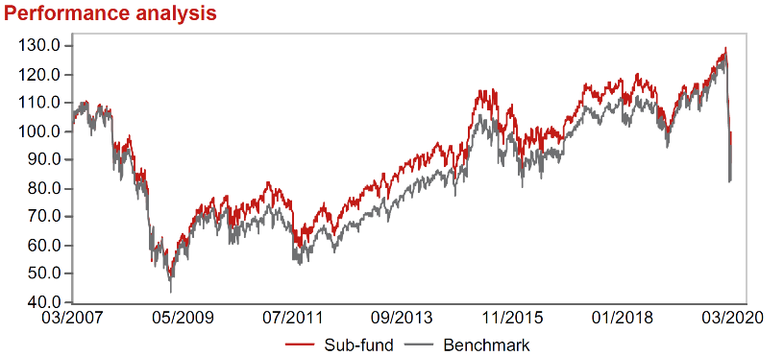 |  | RELX PLC |  |  | 2.31 | průmysl
Výkonnost od založení
 |  | AstraZeneca PLC |  |  | 2.26 | zdravotnictví
 |  | Koninklijke DSM N.V. |  |  | 2.22 | materiály

STATISTIKY
 |  | STD | IR | TE | Rating Morningstar(4) |  | Quartile Morn.
 |  | 23.95% | 0.90% | 2.93% | x |  | x
 |  | (1) Standard Deviation (Směrodatná odchylka): míra rizika, volatilita výkonnosti fondu. (2) Information Ratio (Informační poměr): poměr průměrně dosaženého výnosu oproti odchylce od indexu. (3) Tracking Error: směrodatná odchylka rozdílu výkonnosti fondu

VÝKONNOST (EUR)

 |  | 3 měsíce (%) | YTD (%) |  | 1 rok (%) | od počátku (%)
SRI European Equity (ISIN: LU0145455811) |  | -22.95 | -22.95 |  | -13.79 | -4.27
Benchmark * |  | -22.59 | -22.59 |  | -13.53 | -5.46
Excess Return |  | -0.36 | -0.36 |  | -0.26 | 1.19
Březen 2020
* MSCI Europe - Net Total Return Index
Hodnota investice do podílových fondů může růst, klesat nebo stagnovat podle situace na finančních trzích. Minulé výnosy nejsou zárukou výnosů v budoucnu.

